特殊物体
【宝箱】
宝箱是副本中常见的物体，其功能包含以下几种
 | 1，给予玩家buff
 | 2，回复玩家某些能量值
 | 3，给予玩家金币or装备奖励
 | 4，变成怪物攻击玩家
 | 5，放出怪物攻击玩家
 | 6，得到钥匙
从外形上分，有3类
 | 普通宝箱：多为木质、铁质等形象，主要包含回复能量值、少量奖励，玩家后期可以通过技能将普通宝箱变为其他类型的宝箱
 | 天使宝箱：多为给予玩家超强的buff，外形上偏向圣光环绕、祝福光环等形状
 | 恶魔宝箱：会放出怪物与玩家战斗，玩家胜利后才会获得里面的强力装备

【炸药桶】
炸药桶只有1的耐久，一碰即炸，DOT伤害也可以作用于炸药桶
 | 木桶：没有任何伤害，纯粹就是吸收1次伤害
 | 小型炸药桶：爆炸范围较小，伤害较低
 | 大型炸药桶：爆炸范围较大，伤害较高
注：某些怪物有能力将普通的木桶变为小型炸药桶，某些boss可以扔出小型和大型炸药桶
 |  |  | 【祭坛数据配置】
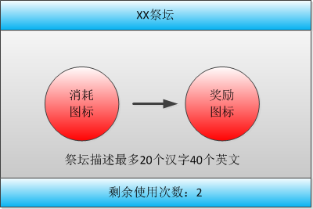
【光明祭坛】 |  |  | 名字 | 使用次数 | 消耗 | 获得 | 文字描述
玩家投入金币，可以获得正向的buff，最多使用2次 |  |  | 光明祭坛 | 2 | 金币1000 | 正面buff权重列表 | 为了获得光明的力量，你需要付出金币
buff会在指定的buff权重随机列表中随机一个 |  |  | 黑暗祭坛 | 3 | 负面buff列表 | 正面buff权重列表 | 黑暗的力量从不是白白获得的
有15%的几率会暴击获得2个buff |  |  | 鲜血祭坛 | -1 | 10%HP+10%几率变1血 | 10%MP | 快跑！
 |  |  | 贪婪祭坛 | -1 | 5%HP+5%MP | 品质权重列表 | 此处兑换到的装备必须战斗胜利才能获得
【黑暗祭坛】
玩家随机承受一个负面的buff，来换取一个正面的buff，最多使用3次
buff均有自身的随机库，有25%的几率获得2个正面的buff

【鲜血祭坛】
玩家可用生命兑换魔法，每次10%血换10%魔
兑换时有10%的几率导致玩家只剩余1点HP

【贪婪祭坛】
玩家可用5%的HP和MP兑换一件与自身等级相符的随机装备 |  | 注：祭坛的奖励和消耗均为个人而非组队，但使用次数是组队共享的
装备只能看到品质，战斗必须胜利才能获得这些装备

